Blad1
Kunstwerkpaspoort |  |  |  |  | Versie | 1.0
 |  |  |  |  | Datum | 2016-11-25

Beheergegevens kunstwerk |  |  | Locatie/gemeente: Spoorviaduct in Etten-Leur, naast spoorkruising Lichttorenhoofd/Lage Vaartkant
SAP-nummer | 10592537 |  | 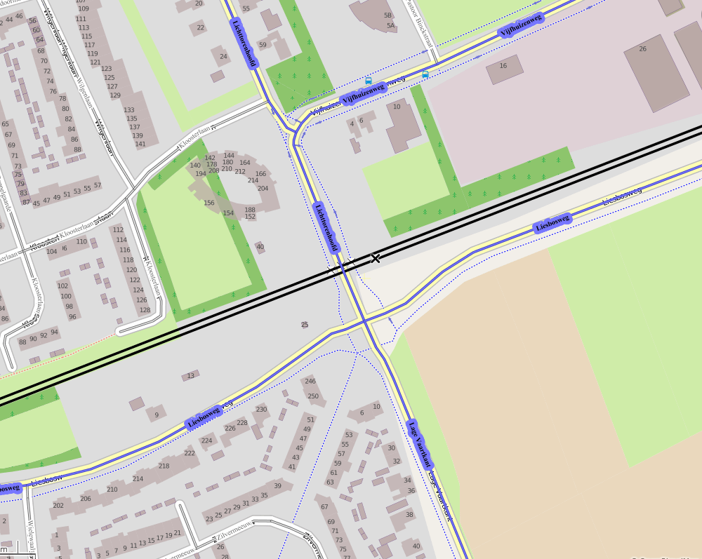
PGO-contractgebied | 20
Kunstwerknummer | KW20-122-0020
Kunstwerknaam | Spoorviaduct Lagevaart (onderdoorgang)
Waterbeheerder | Prov. NB / Waterschap Brabantse Delta
Emplacement | Bd -Rsd
Lijn- / Geocode | 122
Kilometrering (km) | 15.428
RDX / RDY - coördinaten | 104545.00, 399360.54
Bouwjaar | 1886 (onderbouw)
Renovatie | 1960 (vervanging dek) / 1985
Baanclassificatie (baanurgentie) | Hoog
Functie | Ongelijkvloerse kruising (spoorbrug) / constructieve duiker
Foto kunstwerk
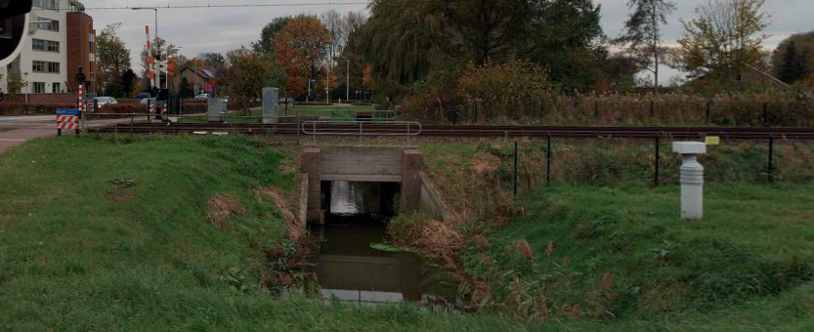

Kenmerken kunstwerk
Lengte (origineel, na renovatie) | 3,65 m. (cf. inspectierap. 1998) |  | Constructietype | Spoorviaduct tbv watergang (constr. duiker), gewapend beton op 2 steunpunten (oude metselwerk onderbouw); Statisch onbepaald
Breedte (origineel, na renovatie) | 11,55 m. (cf. inspectierap. 1989)
Constructiehoogte (BS tot OK dek) | 1,53 m. (cf. inspectierap. 1998) |  | Elektrificatie (V) | 1500V DC
Dekdikte (excl. Verharding) | Vast/Variabel | 0,32 m. | Montering en dektype | Plaatvormige dekconstructie
Aantal overspanningen | 1 st. |  | Aantal dekken | 1 stuk | Materiaal | Beton, gewapend
Lengte hoofdoverspanning | Dagmaat 2,55m | Lg dek onbekend | Type oplegging | Geen, portaalvorm. | Aantal: | -
Lengte zij-overspanningen | N.v.t. |  | Voegovergang | Geen | Type | -
Betonkwaliteit | Onbekend; vermoedelijk idem spoorviaduct km10,678 (min. druksterkte 250kg/cm2 (B25)) |  | Aantal sporen | 2 st. | Hoh afstand: | 3,680 m. (cf. inspectierap. 1998)
Staalkwaliteit (wapening) | Bekend; QR24 conform bestek |  | Scheve kruising | Nee | Graden | ca 90ᵒ
Doorrij/-vaart hoogte/-breedte | hoogte 1,200 ; breedte 2,55m. |  | Materiaal leuning | Staal, thermisch verzinkt, leuning naast onderhoudspad
Dimensies balkrooster (lxbxh) | N.v.t. (geen balkrooster)
Beoordeling Constructieve Veiligheid
Ontwerpnorm | Onbekend |  | Overige belastingen
Ontwerpbelasting | Onbekend; gezien bouwjaar en constructie vermoedelijke idem spoorviaduct k10,678; VBS1947 |  | Ballastbed / Dir. spoorstaaf bevestiging | Doorgaand ballastbed | Dikte (in m.) | ca. 1,10 m.
Ontwerpsnelheid | 140 km/h (cf. SAP basiskaart) |  | Gronddekking | Geen gronddekking | Dikte (in m.) | -
Wapeningsconfiguratie bekend? | Onbekend, geen wap.tek. Bekend |  | Uitbreidingen | Oorspr. onderbouw 1886; Verv. bovenbouw 1960
 | Tijdens het archiefonderzoek zijn geen gegevens gevonden (berekeningen, bestek of tekeningen) waaruit de ontwerpnorm en - belastingen van KW20-122-0020 - Spoorviaduct Lagevaart (Etten-Leur) km15,428 bekend worden. Gezien bouwjaar bovenbouw (spoordek 1960) en constructievorm is dit spoorviaduct/constructieve duiker haast gelijk aan KW20-122-0010 en is hoogstwaarschijnlijk de spoorbelasting conform ontwerpnorm V.B.S. 1947 aangehouden. Voor een beschouwing van de constructieve veiligheid wordt verwezen naar het rapport van ProRail RAP 00115 met titel 'Spoorbelastingen op bruggen, verleden tot heden (2009)', versie 001, datum van kracht 01-04-2009. In deze rapportage is een vergelijking, middels equivalente Qm en Qv-lijnen, opgesteld van alle normen en spoorbelastingen uit het verleden tot 2009. De vigerende spoorbelastingen volgens de Eurocode zijn nog niet in RAP00115 opgenomen. Als ontwerpnorm V.B.S. 1947 als ontwerpnorm wordt aangehouden, dan valt te concluderen: Buigcapaciteit: bij een overspanning van 2,5-3,0m is V.O.S.B. 1963 de maatgevende belasting Dwarskrachtcapaciteit: bij deze overspanning is de V.B.S. 1947 de maatgevende belasting. Hoe de vigerende spoorbelastingen zicht verhouden tot deze Qm- en Qv-lijnen is nog onbekend. De onbekendheid van de ontwerpbelastingen vormt een risico t.a.v. de constructieve veiligheid.
Risicoprofiel / risicoaspecten | Risicoprofiel o.b.v. bureaustudie | Risicoprofiel na opname (oktober 2016) | Toelichting op beoordeling risicoaspecten (resultaat opname)
Leeftijd kunstwerk |  |  | De leeftijd van het spoordek bedraagt in 2016 ruim 56 jaar (bj. 1960), de onderbouw ruim 130 jaar (!!, bj. 1886)
Constructieve veiligheid |  |  | Zie opmerking t.a.v. constructieve veiligheid hierboven.
Aantastingen / Schades |  |  | Geen schades of aantastingen waargenomen, open voegen oude metselwerk vleugelwanden. Zie opm. na opname
Lekkage |  |  | Geen lekkages onder spoordek, wel watervoerende scheuren geconstateerd, geen verhoogd risico veilige bereidbaarheid
Waterhuishouding |  |  | Geen verhoogde risico's geconstateerd t.a.v. de waterhuishouding, geen stootplaten aanwezig (aandachtspunt)
Oplegging dek | N.v.t. | N.v.t. | Geen opleggingen, spoordek monoliet verbonden aan wanden. KW betreft een monoliete constructie.
Voegovergang / dilatatievoegen | N.v.t. | N.v.t. | Geen voegovergangen, spoordek monoliet verbonden aan wanden. KW betreft een monoliete constructie.
Overgang kunstwerk-aardebaan |  |  | Geen stootplaten aanwezig volgens SAP basiskaart, hierdoor verhoogd risico spoor-/baanverzakking direct achter KW
Aanrijding constructie | N.v.t. | N.v.t. | Kleine watergang door KW, aanrijding of aanvaring KW n.v.t.
Arbo-veiligheid (V&G / VGM) |  |  | Buiten risico's t.a.v. treinverkeer/spoorse infra (uitsl. inzet personeel in bezit DVP) geen extra risico's geconstateerd
Aanvullende (specifieke) risicoaspecten
Leuning (conditie/conservering) |  |  | Leuning thermisch verzinkt, geen natlaksysteem als conservering aanwezig, leuning constructief in goede staat.
Grondkerende constructies / beschoeiingen |  |  | Na opname geen grote scheuren aangetroffen in de vleugelwanden. Wel is het voegwerk zeer slecht en valt uit de wanden. Dit ondermijnt het metselwerk en de duurzaamheid (levensduur) van de vleugelwanden.
Opmerkingen na opname kunstwerk oktober 2016
Algehele indruk is dat het spoorviaduct in een redelijke staat verkeert. Het spoordek verkeert in een goede staat, de onderbouw in een redelijke staat. Het metselwerk van de vleugelwanden verkeert in een matige staat, is verweerd en het voegwerk zit los en valt eruit. Het metselwerk onder het spoordek is vrij recent opnieuw opgetrokken en gevoegd vanaf ca. 1 meter onder het spoordek. Daaronder is het oude metselwerk van de oorspronkelijke onderbouw overlaagd met een laag reparatiemortel. Er treedt vocht uit de voeg tussen het oude oorspronkelijke metselwerk met laag reparatiemortel en het nieuwe opgetrokken metselwerk. Scheur lijkt niet zandvoerend, wel is kalkafzetting rondom de watervoerende scheuren aanwezig. Aan de bovenzijde, juist onder de bovenste rij metselstenen direct onder het spoordek, is het metselwerk in lengterichting van de wand ingezaagd. Dit hoogstwaarschijnlijk tegen van afboeren / afspringen van stukjes metselwerk direct onder het betonnen spoordek door oplegspanningen a.g.v. rotatie en vervormingen bij belastingen van het spoordek. Geen betonschades aan het spoordek waargenomen. Geen verdere risico’s t.a.v. beheer, veiligheid of veilige berijdbaarheid waargenomen.
Documentatie
SAP basiskaart algemeen | 10592537 - SAP basiskaart algemeen.xlsx |  | Tekeningen | Geen
Berekeningen | Geen |  | Inspecties | Inspectierapport duiker geo122 k15,428_Juni 1989.pdf
Bestek | 519768_Bestek Nederlandsche spoorwegen.pdf |  |  | Inspectierapport HR duiker lijn122 k15,428_Dec. 1998.pdf
 |  |  |  | 519770_Verzameling div. inspectierapportages en -gegevens.pdf
Advies
1) Nader onderzoek naar constructieve veiligheid is o.b.v. leeftijd, constructietype en geen geconstateerde mechanische of constructieve schadepatronen op korte termijn niet direct noodzakelijk. Op de middel lange termijn kunstwerk (5- tot 7-jaar) wordt geadviseerd een globale beschouwing te doen nadat ProRail de Qm- en Qv-lijnen van de spoorbelastingen conform de huidige vigerende Eurocode heeft uitgewerkt.
2) Om risico's te beheersen en risicoscore te verlagen mogelijk nader archiefonderzoek bij ProRail (papieren archief), bij ontwerper kunstwerk of bij gemeentelijk archief
3) Voegwerk landhoofden en vleugelwanden herstellen. Termijn: < 2jaar, uiterste jaar van herstel 2018.

